작성방법
■ '1.연구실적 목록'탭과 '2. 임용제청 총괄표'탭을 모두 작성함.

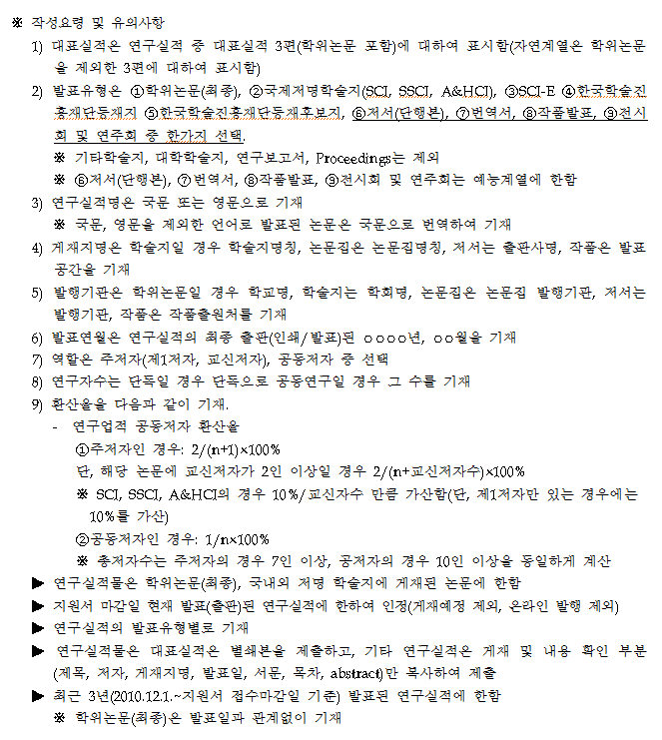

구분 | 발표유형 | 역할
연구실적 구분 | SCI | 주저자(제1저자)
 | SSCI | 주저자(교신저자)
 | SCIE | 공동저자
 | A&HCI
 | 등재지
 | 등재후보지

